RESUMO DISTRIBUIÇÃO
DASHBOARD HORA EXTRA - SUPPLY CHAIN

 |  |  | YTD | FULL YEAR (FY) | YTD % | FY% |  |  | MESES | DISTRIBUIÇÃO PPTO | DISTRIBUIÇÃO 2021 | DISTRIBUIÇÃO 2022 | REAL X PPTO/ZBB | % REAL X PPTO/ZBB | REAL 2022 X REAL 2021 | % 2022 X 2021
 |  | PPTO/ZBB | R$ 1,009,816 | R$ 2,462,742 | 100% | 100% |  |  | JAN | R$ 184,272 | R$ 158,159 | R$ 49,480 | -R$ 134,792 | -73% | -R$ 108,679 | -220%
 |  | REAL | R$ 993,846 | R$ 2,446,772 | 98% | 99% |  |  | FEV | R$ 130,786 | R$ 658,351 | R$ 227,900 | R$ 97,115 | 74% | -R$ 430,451 | -189%
 |  |  |  |  |  |  |  |  | MAR | R$ 224,098 | R$ 230,472 | R$ 26,681 | -R$ 197,417 | -88% | -R$ 203,791 | -764%
 |  |  |  |  |  |  |  |  | ABR | R$ 315,308 | R$ 139,878 | R$ 202,698 | -R$ 112,610 | -36% | R$ 62,820 | 31%
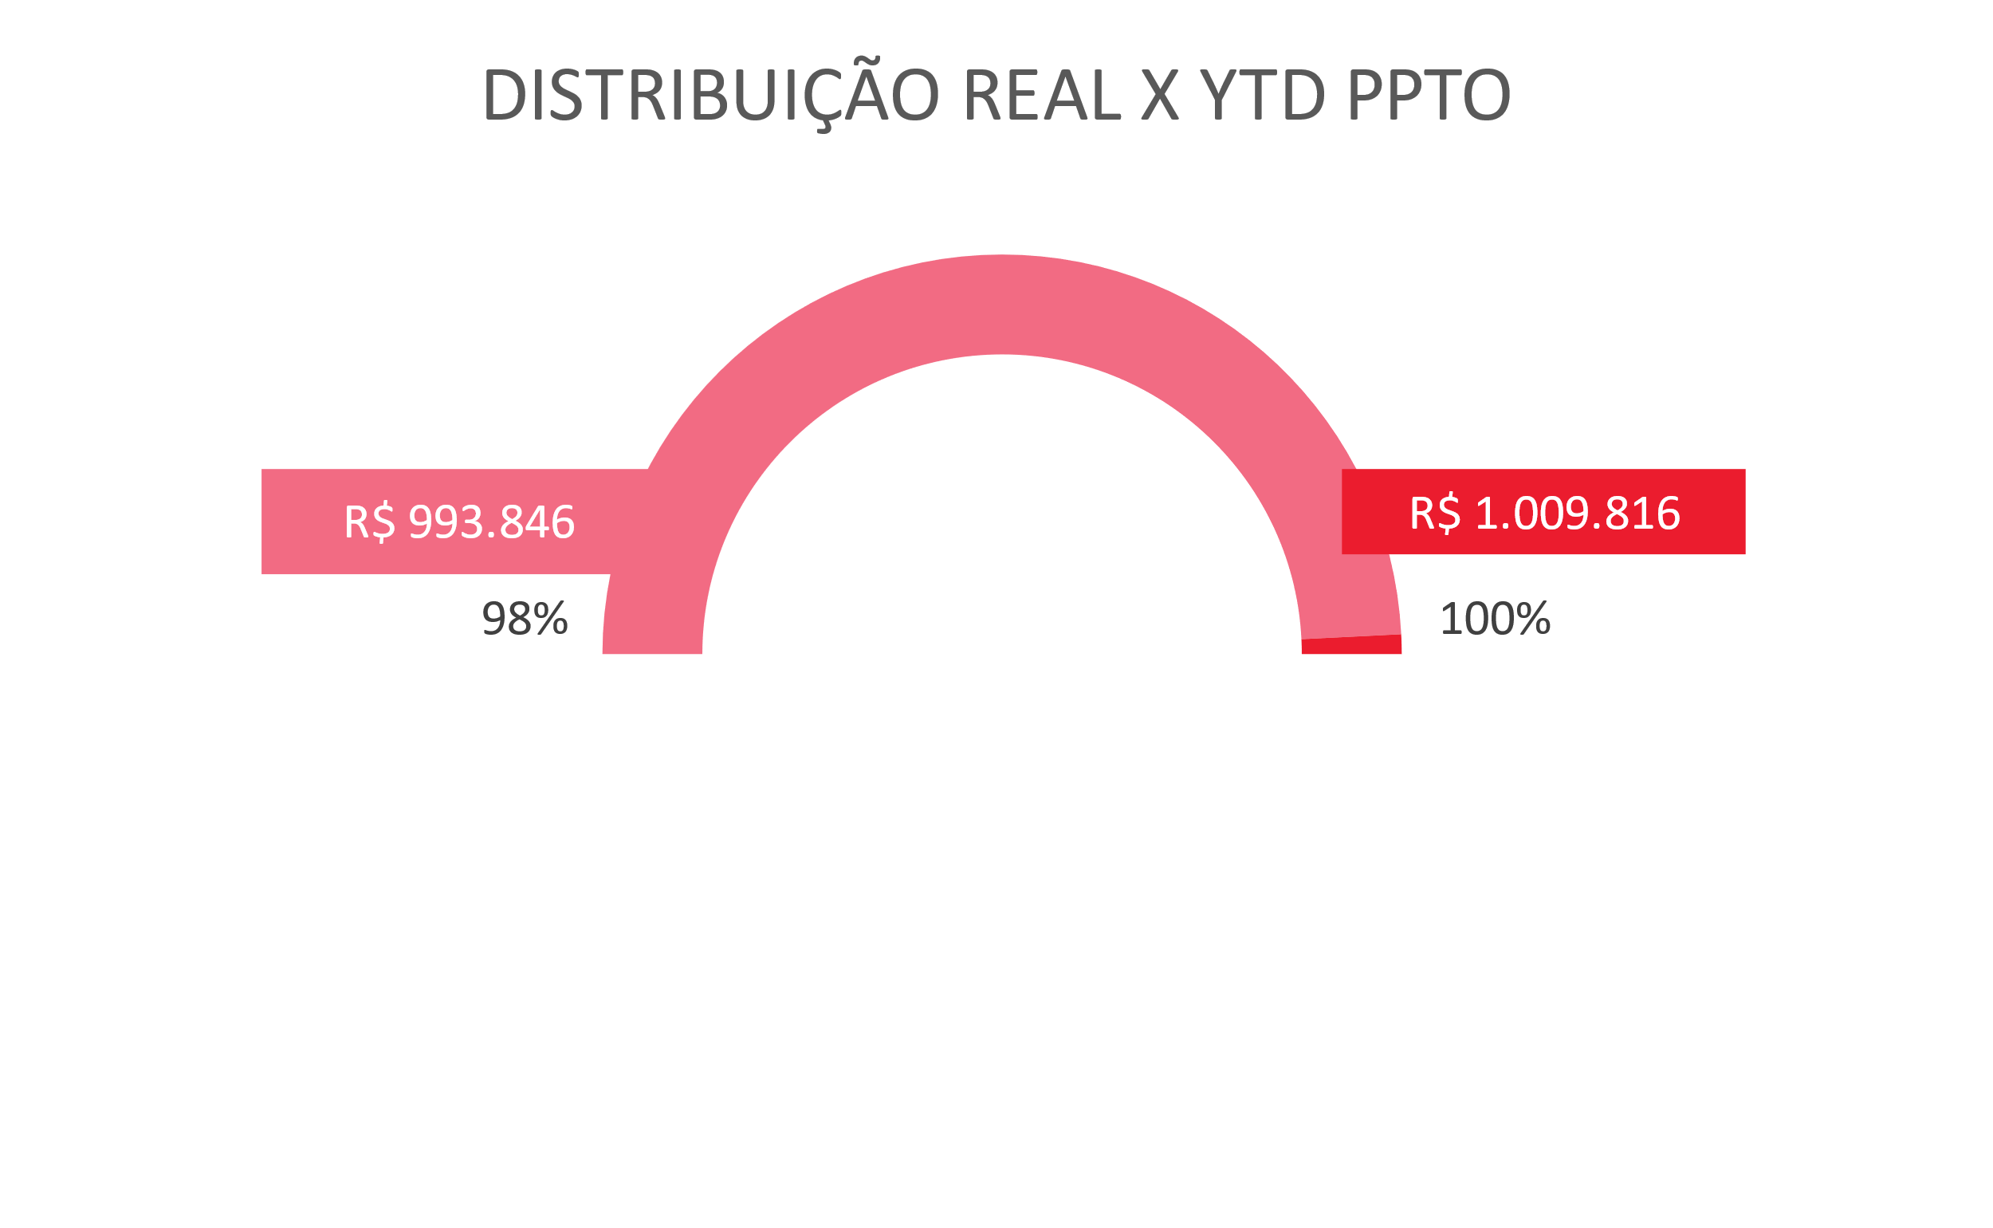
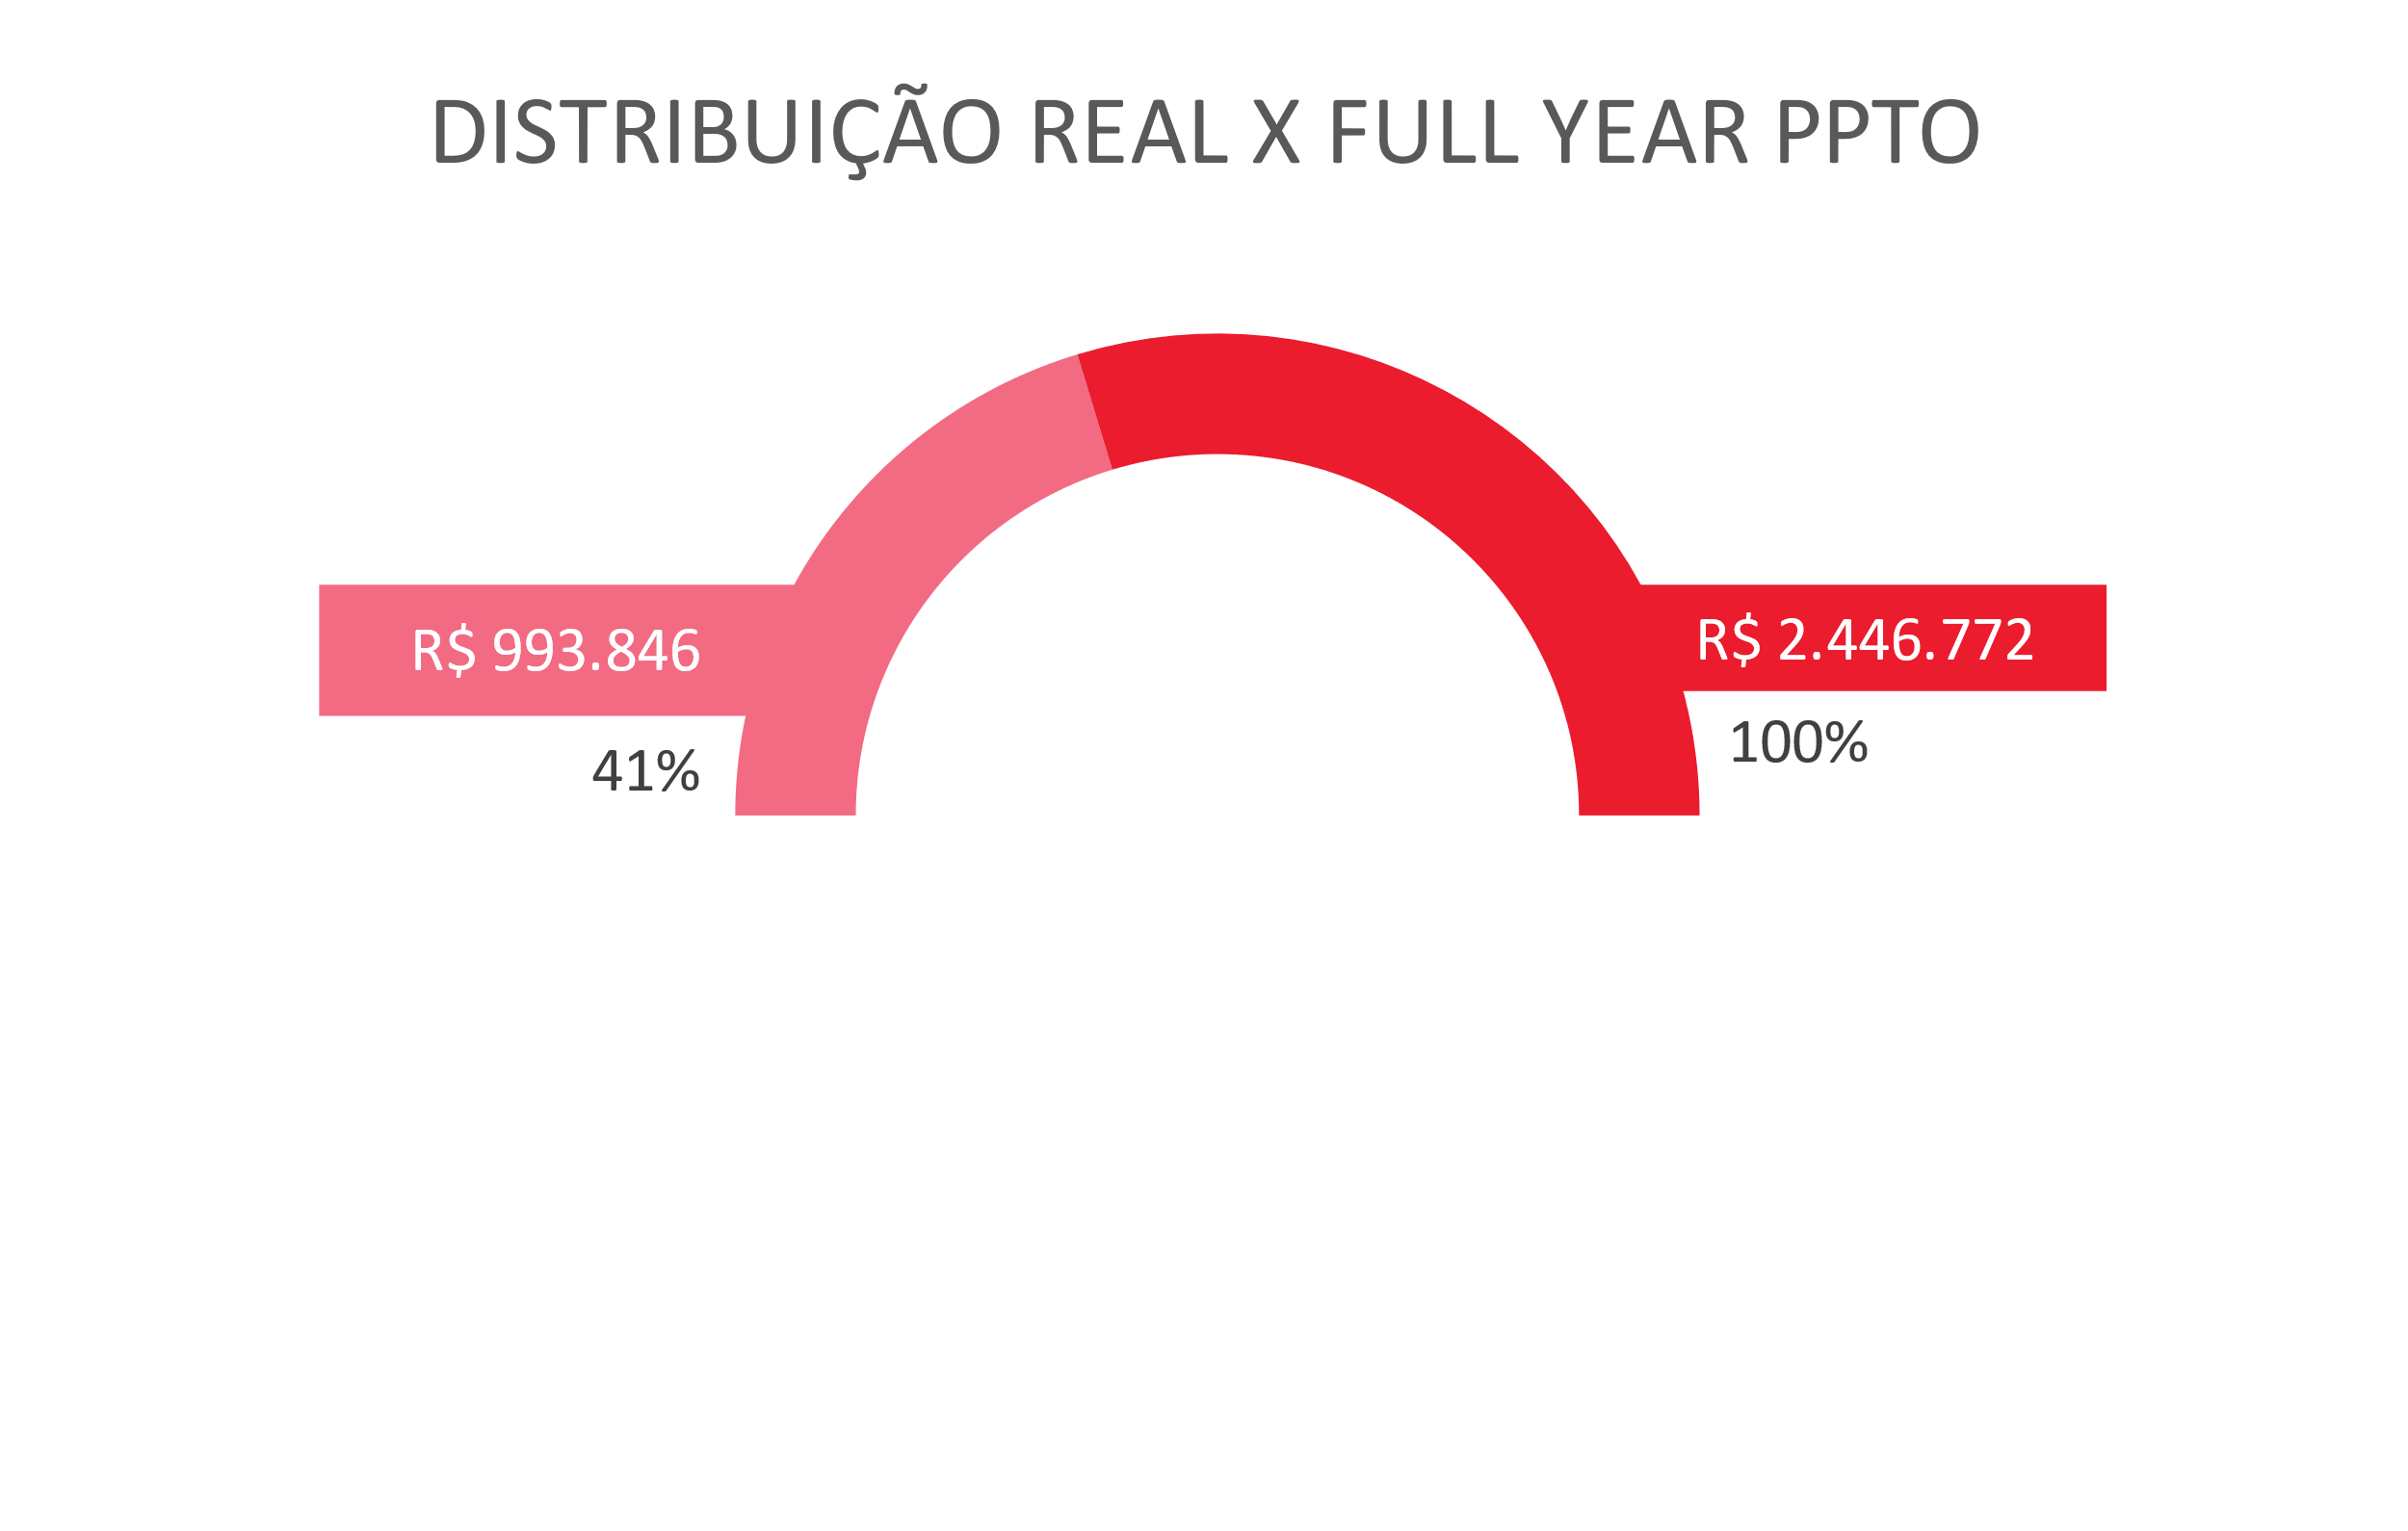
 |  |  |  |  |  |  |  |  | MAI | R$ 155,353 | R$ 412,519 | R$ 487,087 | R$ 331,734 | 214% | R$ 74,568 | 15%
 |  |  |  |  |  |  |  |  | JUN | R$ 226,964 | R$ 254,153 | R$ 0
 |  |  |  |  |  |  |  |  | JUL | R$ 171,905 | -R$ 8,956 | R$ 0
 |  |  |  |  |  |  |  |  | AGO | R$ 155,633 | R$ 362,331 | R$ 0
 |  |  |  |  |  |  |  |  | SET | R$ 228,574 | R$ 246,317 | R$ 0
 |  |  |  |  |  |  |  |  | OUT | R$ 216,902 | R$ 302,359 | R$ 0
 |  |  |  |  |  |  |  |  | NOV | R$ 297,153 | R$ 406,451 | R$ 0
 |  |  |  |  |  |  |  |  | DEZ | R$ 155,795 | R$ 252,023 | R$ 0
 |  |  |  |  |  |  |  |  | TOTAL | R$ 2,462,742 | R$ 3,414,058 | R$ 993,846 | -R$ 15,970 |  | -R$ 605,534
 | DISTRIBUIÇÃO - CEVE
 |  | CC | JAN | FEV | MAR | ABR | MAI | JUN | JUL | AGO | SET | OUT | NOV | DEZ | TOTAL
 | PPTO/ZBB | 0405 | R$ 36,824 | R$ 25,318 | R$ 44,513 | R$ 63,732 | R$ 29,747 | R$ 46,859 | R$ 33,262 | R$ 29,373 | R$ 45,197 | R$ 43,203 | R$ 61,578 | R$ 31,808 | R$ 491,414
 | REAL 2021 | 0405 | R$ 158,159 | R$ 658,351 | R$ 230,472 | R$ 139,878 | -R$ 51,848 | R$ 95,048 | R$ 712 | R$ 113,147 | R$ 107,158 | R$ 93,895 | R$ 99,840 | R$ 206,741 | R$ 1,851,554
 | REAL 2022 | 0405 | -R$ 122,390 | R$ 64,976 | -R$ 9,004 | R$ 37,065 | R$ 84,510 | R$ 0 | R$ 0 | R$ 0 | R$ 0 | R$ 0 | R$ 0 | R$ 0 | R$ 55,157

 | DISTRIBUIÇÃO - MOTORISTAS
 |  | CC | JAN | FEV | MAR | ABR | MAI | JUN | JUL | AGO | SET | OUT | NOV | DEZ | TOTAL
 | PPTO/ZBB | 0568 | R$ 56,739 | R$ 42,291 | R$ 68,464 | R$ 92,229 | R$ 49,125 | R$ 67,345 | R$ 56,484 | R$ 49,502 | R$ 68,806 | R$ 66,320 | R$ 87,529 | R$ 50,000 | R$ 754,833
 |  | 0599 | R$ 90,709 | R$ 63,177 | R$ 111,121 | R$ 159,347 | R$ 76,481 | R$ 112,760 | R$ 82,159 | R$ 76,759 | R$ 114,571 | R$ 107,380 | R$ 148,046 | R$ 73,986 | R$ 1,216,495
 | REAL 2021 | 0568 |  |  |  |  | R$ 181,378 | R$ 61,952 | -R$ 2,534 | R$ 112,731 | R$ 56,258 | R$ 100,382 | R$ 141,014 | R$ 23,629 | R$ 674,810
 |  | 0599 |  |  |  |  | R$ 282,990 | R$ 97,153 | -R$ 7,135 | R$ 136,453 | R$ 82,901 | R$ 108,082 | R$ 165,597 | R$ 21,653 | R$ 887,695
 | REAL 2022 | 0568 | R$ 84,814 | R$ 87,136 | R$ 20,239 | R$ 80,297 | R$ 205,357 | R$ 0 | R$ 0 | R$ 0 | R$ 0 | R$ 0 | R$ 0 | R$ 0 | R$ 477,843
 |  | 0599 | R$ 87,055 | R$ 75,788 | R$ 15,445 | R$ 85,336 | R$ 197,220 | R$ 0 | R$ 0 | R$ 0 | R$ 0 | R$ 0 | R$ 0 | R$ 0 | R$ 460,845

 | DISTRIBUIÇÃO - TOTAL
 | RUBRO | CC | JAN | FEV | MAR | ABR | MAI | JUN | JUL | AGO | SET | OUT | NOV | DEZ | TOTAL
 | PPTO/ZBB |  | R$ 184,272 | R$ 130,786 | R$ 224,098 | R$ 315,308 | R$ 155,353 | R$ 226,964 | R$ 171,905 | R$ 155,633 | R$ 228,574 | R$ 216,902 | R$ 297,153 | R$ 155,795 | R$ 2,462,742
 | REAL 2021 |  | R$ 158,159 | R$ 658,351 | R$ 230,472 | R$ 139,878 | R$ 412,519 | R$ 254,153 | -R$ 8,956 | R$ 362,331 | R$ 246,317 | R$ 302,359 | R$ 406,451 | R$ 252,023 | R$ 3,414,058
 | REAL 2020 |  | R$ 49,480 | R$ 227,900 | R$ 26,681 | R$ 202,698 | R$ 487,087 | R$ 0 | R$ 0 | R$ 0 | R$ 0 | R$ 0 | R$ 0 | R$ 0 | R$ 993,846

RESUMO LOGÍSTICA
DASHBOARD HORA EXTRA - SUPPLY CHAIN

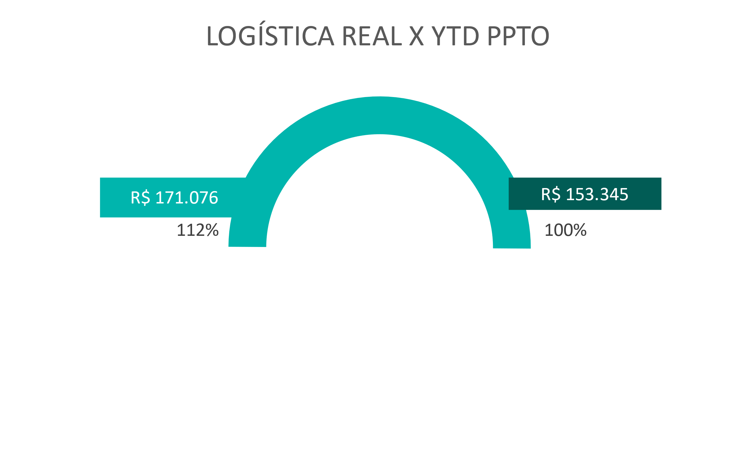
 |  |  |  |  |  | MESES | LOGÍSTICA - PPTO/ZBB | LOGÍSTICA - REAL 2021 | LOGÍSTICA 2022 | REAL X PPTO/ZBB | % REAL X PPTO/ZBB | REAL 2022 X REAL 2021 | % 2022 X 2021
 |  |  |  |  |  | JAN | R$ 28,539 | R$ 38,575 | R$ 1,442 | -R$ 27,097 | -95% | -R$ 37,133 | -2575%
 |  |  |  |  |  | FEV | R$ 12,414 | R$ 90,534 | R$ 36,336 | R$ 23,922 | 193% | -R$ 54,198 | -149%
 |  |  |  |  |  | MAR | R$ 37,761 | R$ 45,852 | R$ 30,497 | -R$ 7,263 | -19% | -R$ 15,354 | -50%
 |  |  |  |  |  | ABR | R$ 58,536 | -R$ 17,844 | R$ 44,010 | -R$ 14,526 | -25% | R$ 61,854 | 141%
 |  |  |  |  |  | MAI | R$ 16,096 | R$ 84,736 | R$ 58,790 | R$ 42,694 | 265% | -R$ 25,946 | -44%
 |  |  |  |  |  | JUN | R$ 43,495 | R$ 15,035 | R$ 0
 |  |  |  |  |  | JUL | R$ 17,771 | R$ 22,994 | R$ 0
 |  |  |  |  |  | AGO | R$ 16,957 | R$ 54,559 | R$ 0
 |  |  |  |  |  | SET | R$ 40,335 | R$ 28,181 | R$ 0
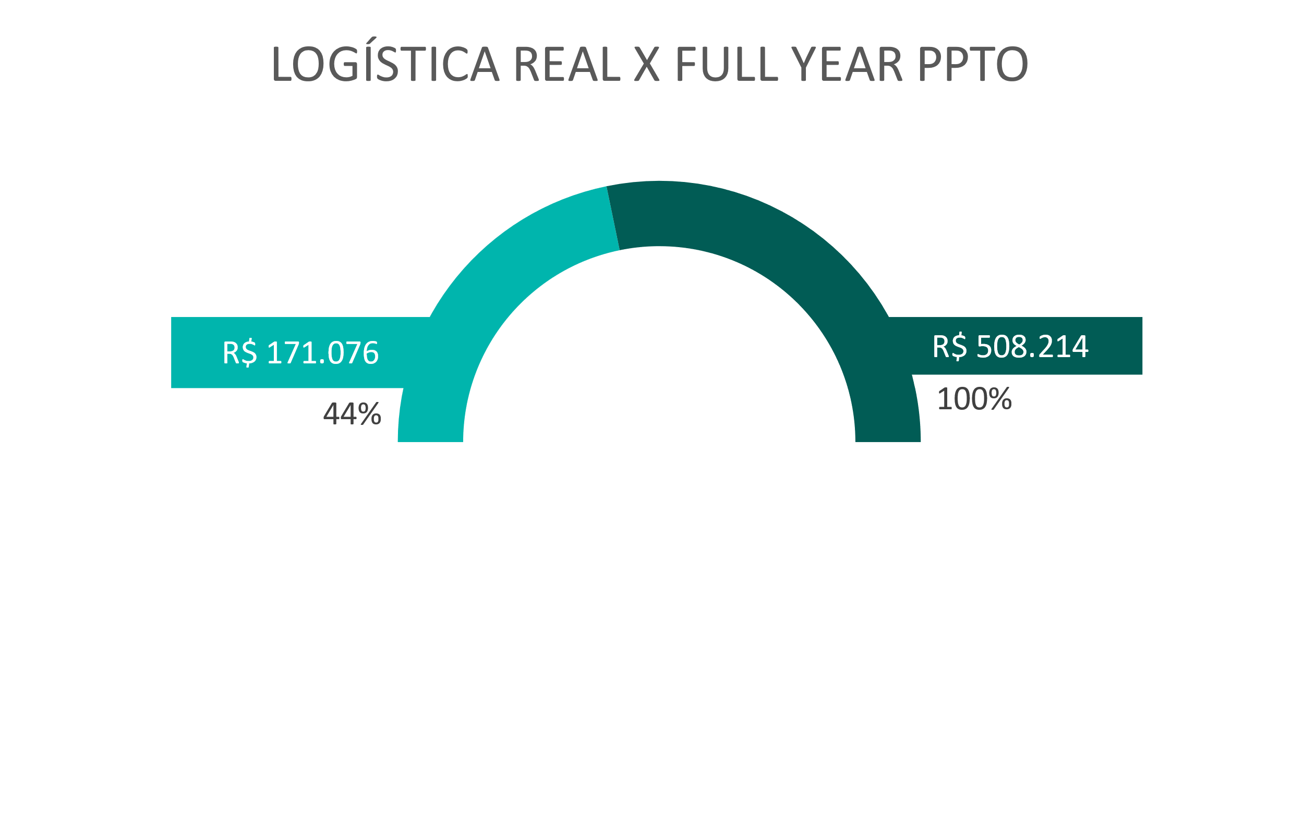
 |  |  |  |  |  | OUT | R$ 36,615 | R$ 32,550 | R$ 0
 |  |  |  |  |  | NOV | R$ 51,078 | R$ 113,040 | R$ 0
 |  |  |  |  |  | DEZ | R$ 15,678 | R$ 43,308 | R$ 0
 |  |  |  |  |  | TOTAL | R$ 375,274 | R$ 551,521 | R$ 171,076 | R$ 17,731 |  | -R$ 70,778

 |  |  |  |  |  |  | YTD | FULL YEAR (FY) | YTD % | FY %
 |  |  |  |  |  | PPTO/ZBB | R$ 153,345 | R$ 375,274 | 100% | 100%
 |  |  |  |  |  | REAL | R$ 171,076 | R$ 393,004 | 112% | 105%

 | LOGÍSTICA - TOTAL
 |  | CC | JAN | FEV | MAR | ABR | MAI | JUN | JUL | AGO | SET | OUT | NOV | DEZ | TOTAL
 | PPTO/ZBB |  | R$ 28,539 | R$ 12,414 | R$ 37,761 | R$ 58,536 | R$ 16,096 | R$ 43,495 | R$ 17,771 | R$ 16,957 | R$ 40,335 | R$ 36,615 | R$ 51,078 | R$ 15,678 | R$ 375,274
 | REAL 2021 |  | R$ 38,575 | R$ 90,534 | R$ 45,852 | -R$ 17,844 | R$ 84,736 | R$ 15,035 | R$ 22,994 | R$ 54,559 | R$ 28,181 | R$ 32,550 | R$ 113,040 | R$ 43,308 | R$ 551,521
 | REAL 2022 |  | R$ 1,442 | R$ 36,336 | R$ 30,497 | R$ 44,010 | R$ 58,790 | R$ 0 | R$ 0 | R$ 0 | R$ 0 | R$ 0 | R$ 0 | R$ 0 | R$ 171,076

